【別添】荷物積載手順参考例
【別紙６】荷物積載・荷降ろし手順（参考例）

写真 | 説明 | チェック
配送ボックスタイプの場合 ※機体により作業方法が一部異なる
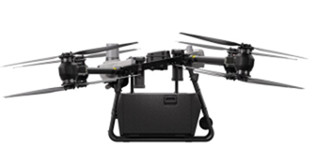 | 機体と配送ボックスが固定されていることを確認した | □
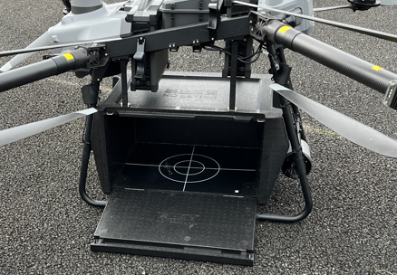 | 配送ボックスのフタを開け、荷物を配置した | □
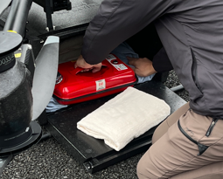 | 配送ボックス内で荷物が動かないよう緩衝材等を入れ固定した | □
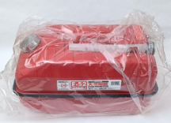 | 燃料や水などの液体物を輸送する場合は、液漏れ対策を実施した （ビニール袋での梱包やタオルでの液体吸収など） | □
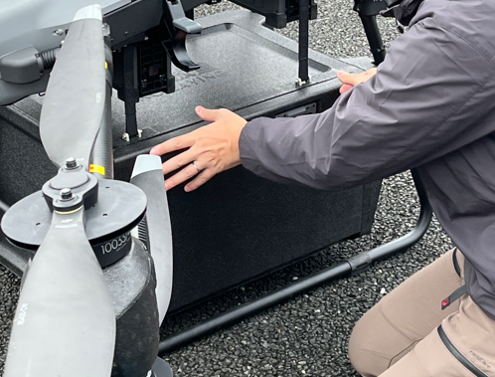 | 配送ボックスのフタを閉めた | □
ウィンチタイプ等の吊り下げの場合
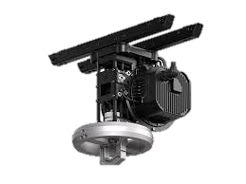 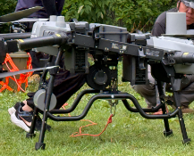 | ウィンチが機体と固定されていることを確認した | □
カーゴネット
カーゴボックス
延長ロープ
カラビナ・スイベル
PPバンド
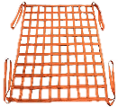 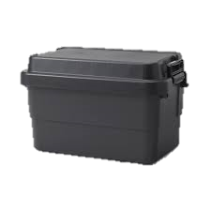 | 吊り下げ用の備品が揃っていることを確認した （カーゴネット、カーゴボックス、延長ロープ、PPバンド、カラビナ、スイベル） ※延長ロープの両端にカラビナを接続しておく | □
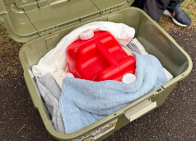 | 配送ボックスに物資を入れ、中身が動かないよう緩衝材等を入れ固定した 燃料や水などの液体物を輸送する場合は、液漏れ対策を実施した （ビニール袋での梱包やタオルでの液体吸収など） | □
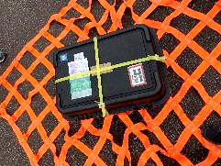 | 配送ボックスのフタをしめ、配送ボックスをカーゴネットの中央に配置し、 PPバンドでカーゴネットと配送ボックスを固定した | □
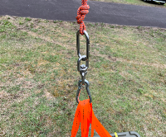 | カーゴネットの4隅をカラビナに接続後、スイベルと延長ロープを接続した | □
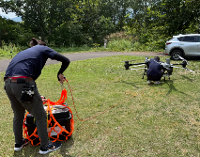 | 機体の2~3m離した場所に荷物を配置した | □
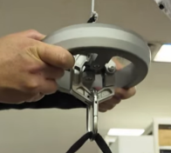 | ウィンチシステムのフックに延長ロープのカラビナを接続した ※この後機体を離陸させ荷物を配送する | □
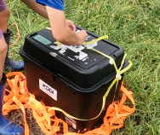 | 荷物の設置を確認後、カーゴネット、PPバンドを外し、物資を取り出す （空箱を回収する場合は、上記同様の手順で準備） | □

